CollectiveAccess
Image | Object | Description | Date
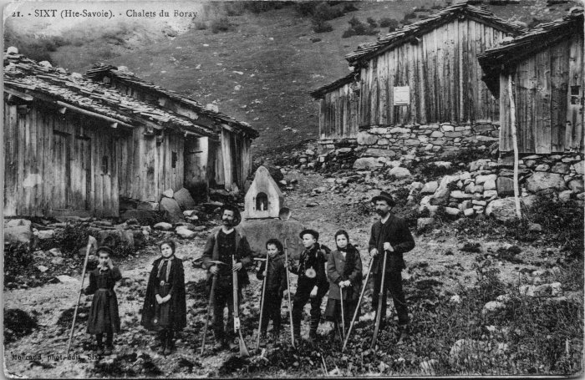 | Photo aux chalets du Boret (2-4093) | Photo aux chalets du Boret
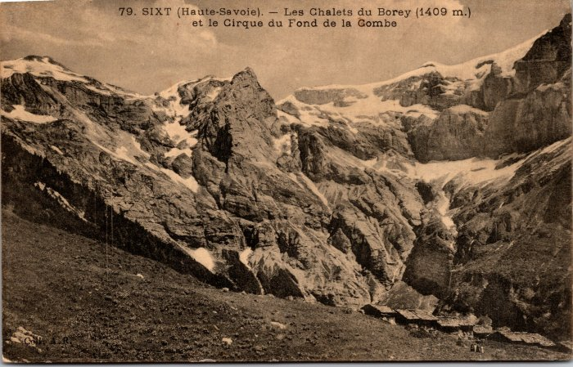 | Les chalets du Boret et le Cirque du Fond de la Combe (2-501) | Les chalets du Boret et le Cirque du Fond de la Combe
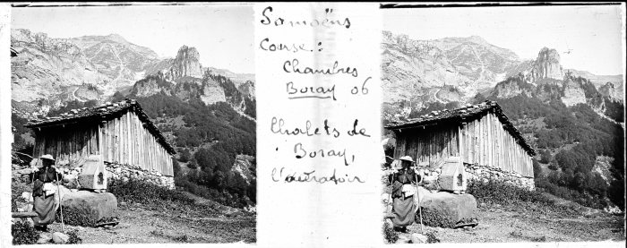 | Photo aux chalets du Boret - 1906 (51-020) | Photo aux chalets du Boret - 1906
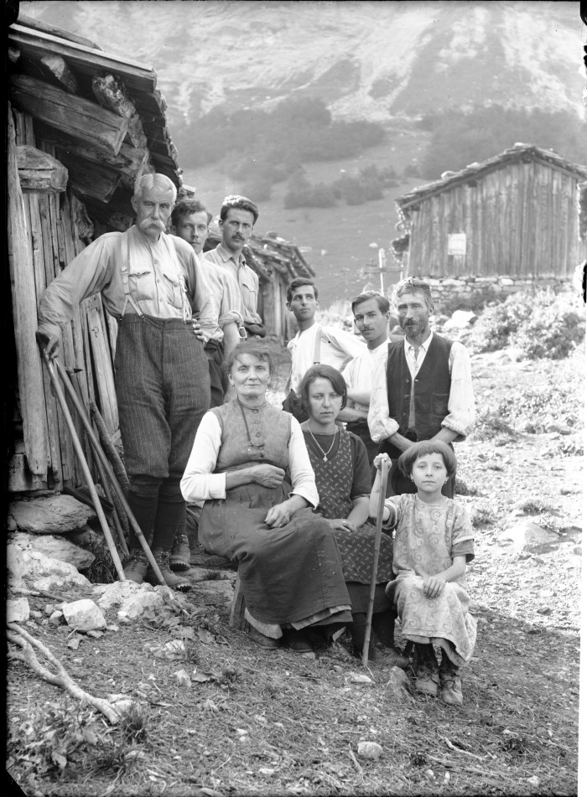
 | Photos au Boret (51-033) | Photos au Boret
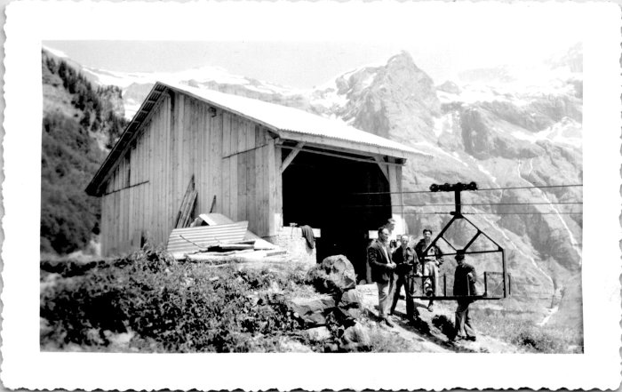 | Photo au Boret (55-006) | Photo au Boret "Le Boret avec Metral"
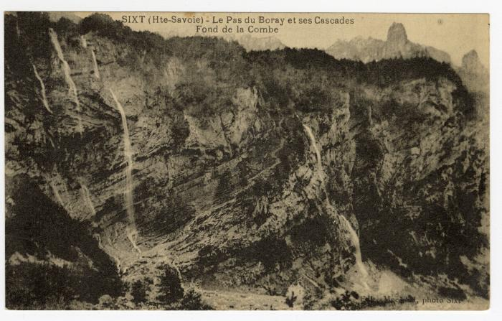 | Le Pas du "Boray" et ses Cascades au Fond de la Combe (56-079) | Le Pas du "Boray" et ses Cascades au Fond de la Combe
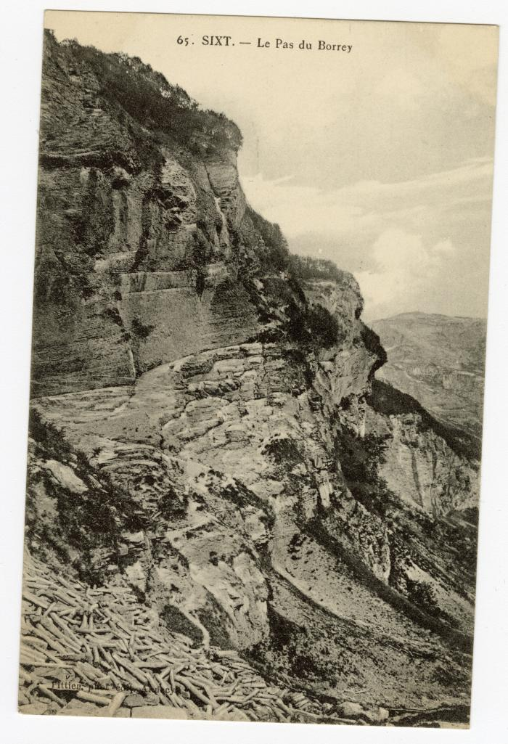
 | Le Pas du "Borrey" (56-093) | Le Pas du Boret

